SOP FORMU
 |  | EMB3SOP4_NOVAFLEX VE MİRAFLEX YANAŞMA KALİBRASYONU TALİMATI |  |  | İLK YAYIM TARİHİ : 16.07.2025
 |  |  |  |  | REV. TARİHİ : -
 |  |  |  |  | DOK. NO : EMB3SOP4
 |  | BAKIM VE TEKNİK OPERASYONLAR |  | SOP | REV.: 0 SAY : 1/1
KAPSAM : Novaflex ve miraflex yanaşma kalibrasyonu talimatını içerir.
DİKKAT! SOP Formunda belirtilen adımların veya ekipmanların dışında çalışma yapmayınız. Farklı bir uygulama ile karşılaştığınızda kesinlikle müdahale etmeyiniz ve mutlaka ilk amirinize bilgi veriniz.
NO | İŞ ADIMI (Prosesin başından sonuna adım adım süreçler anlatılır. Siyah renk ile net ifadeler yazılır.) |  | DİKKAT EDİLECEK HUSUSLAR (Proses adımlarının her birinde Kalite, İş Güvenliği ve Çevre için dikkat edilmesi gereken çok önemli noktalara değinilir. Kaliteye veya Fireye etki edecek konular kırmızı renk, İSGÇ konular mavi renk ile yazılır.) | KULLANILAN EKİPMAN | FOTOĞRAFLAR
1 | Ana sayfada ilgili ünite format silindir değeri değiştirilir.Ana sayfada ilgili ünite sıfır sürüş (deck out) pozisyonuna alınır.350. sayfaya gidilir.Deck no kutusuna Kalibrasyonu yapılacak ünite numarası girilir
2 | Format ve Aniloks için değerleri bu sayfadaki kutulara yaz.Eğer kalibrasyon için kalibrasyon burcu kullanılacaksa bu değerler novoflex için Format silindir değeri: 96,481 Anilox değeri: 78,037 Miraflex için: Format silindir değeri: 96,481 Anilox değeri: 68,495 |  |  |  | 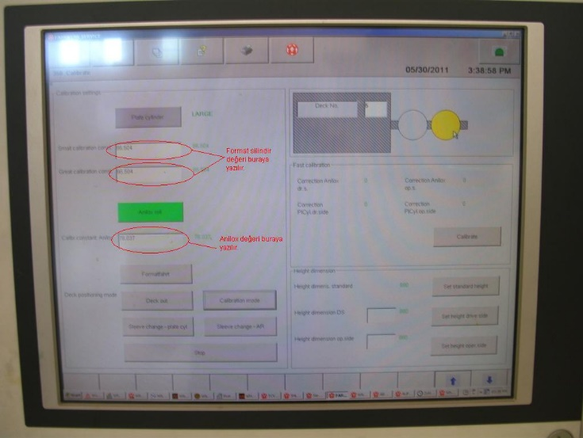
3 | Bu değerlerin hesaplanması: Novoflex için 108,342 (Format silindir çapı)/2 + 42.31(kalibrasyon burcu çapı) = 96.481 156,074 (Anilox şaftının çapı)/2 =78,037
4 | Miraflex için 108,342 (Format silindir çapı)/2 + 42.31 (kalibrasyon burcu çapı) = 96,481 136,990 (Anilox şaftının çapı)/2 =68,495 |  | Eğer kalibrasyon burcu yerine başka bir burç kullanılacaksa formülde bu burcun çapı yerine yazılır ve değerler yeniden hesaplanır.
5 | Plate cylinder tuşuna bas ve çıkan ekranda ok tuşuna bas.
6 | Calibration mode tuşuna bas ve çıkan ekranda ok tuşuna bas. Ünite rengi önce pembe sonra sarı olacak. Sarı olduktan sonra kalibrasyona hazır demektir.
7 | Kalibrasyon burcu, format silindir ile tambur arasına hem sağ tarafta hem sol tarafta elle tatlı sıkı girene kadar ünite ayarı yapılır. (830013 için bu ayardan sonra paralel modda makro açık değilken 6 kere üniteyi ileri verilir)
8 | Deck out tuşuna bas (alarm çalacaktır.)(Ünite yeşil olacaktır.)
9 | Anilox roll tuşuna bas ve çıkan ekranda ok tuşuna bas.
10 | Calibtation mode tuşuna bas ve çıkan ekranda ok tuşuna bas. Ünite rengi önce pembe sonra sarı olacak. Sarı olduktan sonra kalibrasyona hazır demektir.
11 | Kalibrasyon burcu, aniloks ile format silindir arasına hem sağ tarafta hem sol tarafta elle tatlı sıkı girene kadar ünite ayarı yapılır. (830013 için bu ayardan sonra paralel modda makro açık değilken 6 kere üniteyi ileri verilir)
12 | Deck out tuşuna bas (alarm çalacaktır.) Ünite yeşil olacaktır. Kalibrasyon işlemi tamamlanmıştır.
13
14
GEREKLİ EL ALETLERİ |  |  | GEREKLİ YARDIMCI EKİPMANLAR |  | GEREKLİ KİŞİSEL KORUYUCU DONANIMLAR
(EK SAYFALARDAKİ BÖLÜME AİT NUMARALAR YAZILMALIDIR) |  |  | (EK SAYFALARDAKİ BÖLÜME AİT NUMARALAR YAZILMALIDIR) |  | (EK SAYFALARDAKİ BÖLÜME AİT NUMARALAR YAZILMALIDIR)
HAZIRLAYAN |  |  | KONTROL EDEN |  | ONAYLAYAN
Mehmet Akif UZUN (BÖLÜM MÜHENDİSİ / ŞEFİ) |  |  | (İSGÇ) | (KALİTE GÜVENCE) | (BÖLÜM MÜDÜRÜ) / (KG VE LABORATUVARLAR MÜDÜRÜ)

